상품제안서
자개 USB 3종세트-흉배적 | 상품코드: S17501

 |  |  |  |  |  |  | 02-713-8555 | www.synergygift.co.kr
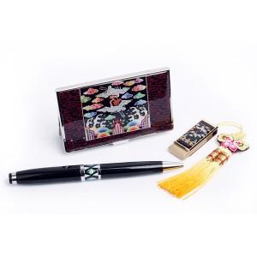

【상세/제작정보】

【인쇄/포장옵션】 | 레이저 3곳 / 포장지포장

【공급단가】 | 수량 | 30~ | 100~ | 500~ | 1,000~ | 3,000~
*VAT별도 | 8G | 26,250원 | 25,620원 | 24,570원 | 23,940원 | 23,310원
 | 16G | 26,870원 | 26,230원 | 25,150원 | 24,510원 | 23,860원
 | 32G | 29,370원 | 28,670원 | 27,490원 | 26,790원 | 26,080원

【상품 URL】 | https://www.synergygift.co.kr:443/src/goods_detail.php?gdno=30

